חישוב תמחיר
 |  |  |  | טבלת חישוב תמחיר

 | עלויות ישירות |  |  |  | עלויות עקיפות |  | העמסת עלויות

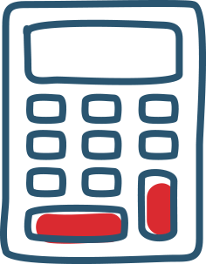
 | סוג מוצר |  |  |  | שכ"ד |  | בסיס העמסה
 | כמות יחידות |  |  |  | חשמל
 |  |  |  |  | מים |  | כמות יחידות בסיס בחודש
הוצאה | כמות ופירוט | עלות | סה"כ |  | ארנונה
חומר גלם |  |  |  |  | ציוד משרדי
חומר גלם |  |  |  |  | שיווק
חומר גלם |  |  |  |  | חומרי ניקוי |  | תמחיר המוצר | #DIV/0!
משלוח
אחר
 |  | סה"כ | ₪ -
 |  |  |  |  | סה"כ | ₪ -
שכר | שעות לייצור יחידה
 | עלות שעת עבודה
 | סה"כ עלות יחידת מוצר (כולל עבודה) |  | #DIV/0!

 |  | יחידת כריך
 |  | 40

